Cadastro
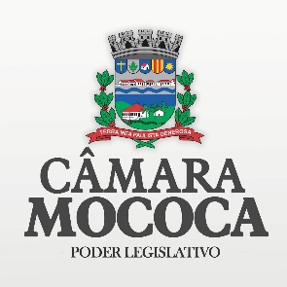 |  | CADASTRO PARA COMPRAS | Câmara Municipal de Mococa Estado de São Paulo

Dados
Nome Fantasia
Razão Social:
Endereço:
Cidade: |  |  | Estado:
Site:
E-mail: |  |  | Contato:
Telefone: |  |  | Insc. Municipal:
CNPJ: |  |  | Insc. Estadual:
Ramo de Atividade:

Observação | Preencha a planilha acima e envie para o e-mail aos cuidados da Compradora: contato@mococa.sp.leg.br Anexe um folder de seus produtos para ilustrar o fornecimento. Confirmaremos o recebimento do e-mail, caso não ocorra em 2 dias úteis, pode entrar em contato: 19 - 3656-0002 Na próxima cotação enviaremos e-mail solicitando seus preços.

